Primera pregunta
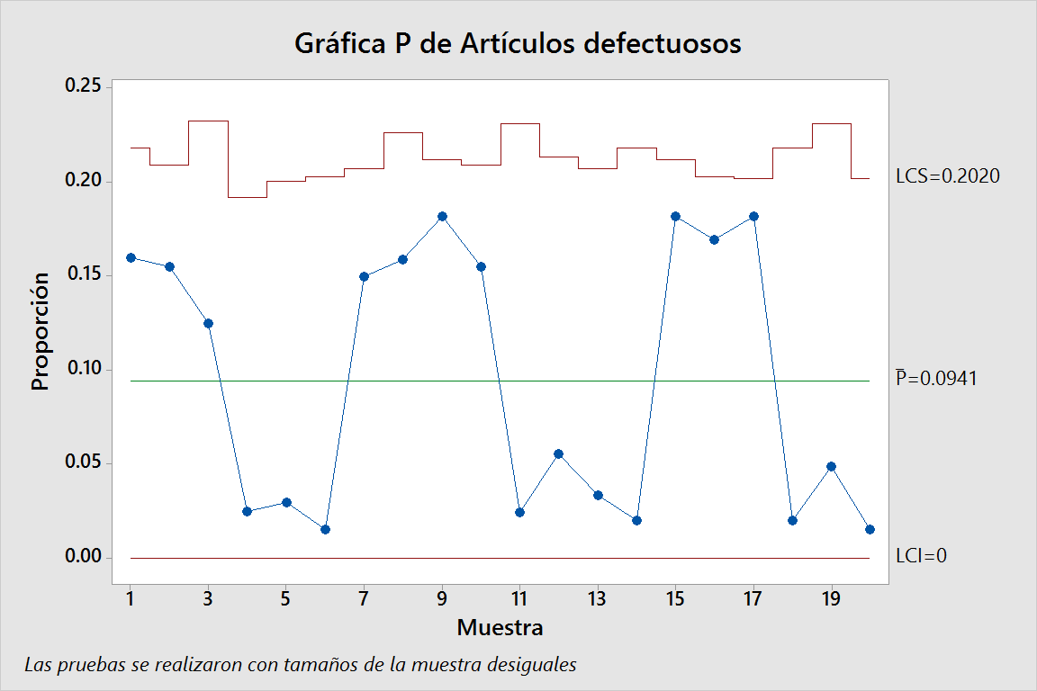
a)
Muestra o lote | Tamaño del lote | Artículos defectuosos | 10 pts | 5 pts
1 | 50 | 8
2 | 58 | 9
3 | 40 | 5
4 | 80 | 2
5 | 68 | 2
6 | 65 | 1
7 | 60 | 9
8 | 44 | 7
9 | 55 | 10
10 | 58 | 9
11 | 41 | 1
12 | 54 | 3
13 | 60 | 2
14 | 50 | 1
15 | 55 | 10
16 | 65 | 11
17 | 66 | 12
18 | 50 | 1
19 | 41 | 2
20 | 66 | 1
 | 1126 | 106

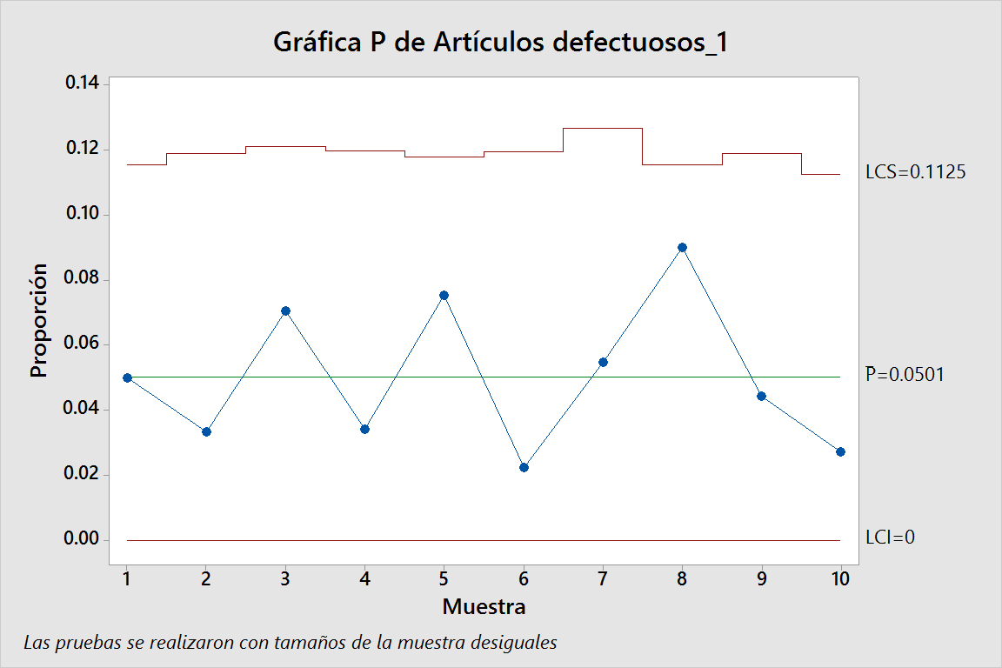
b)
Muestra o lote | Tamaño del lote | Artículos defectuosos | 10 pts | 5 pts
1 | 100 | 5
2 | 90 | 3
3 | 85 | 6
4 | 88 | 3
5 | 93 | 7
6 | 89 | 2
7 | 73 | 4
8 | 100 | 9
9 | 90 | 4
10 | 110 | 3
 | 918 | 46

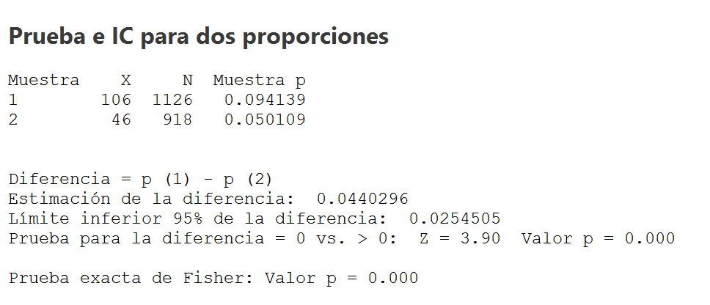
c)
 | Ho: P1 = P2 |  | 10 pts | 5 pts
 | H1: P1 > P2

 | Hay suficiente evidencia estadística para rechazar la Ho por lo que se acepta la Ha, se debe desechar al proveedor B y quedarse sólo con el A.

